Sheet1
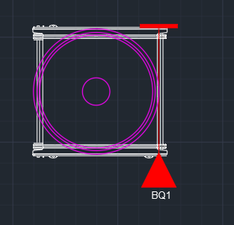
翻转倒渣机设置测试 |  | 测试结果 | 测试人员 | 测试日期
Ref: 编号 | TEST DESCRIPTION测试描述
1.0 | 手动模式（升降功能，不需要任何载体）
1.1 | 根据图纸，将线路理清，理解各个端子的作用和功能，理解抱闸控制思路，（需要手动设置程序，或者临时线路，将抱闸设置仅需要变频器控制）
1.2 | 根据相应文档和实际配置设置电机参数
1.3 | 通过变频器操作面板，手动低速运动，判断电机方向，编码器方向是否一致。（常规是上升为正方向，编码器值减小,升降原点设置在高位 ）
1.4 | 上述测试完成后，恢复抱闸线路以及程序。设置变频器其他参数，并将其切换成自动模式。
1.5 | 通过操作员终端手动上升、下降夹具，观察运行是否平稳，速度是否和实际一致。
1.6 | 人为拆除升降编码器电缆，通过操作员终端手动上升夹具，报升降编码器故障。
2.0 | 手动模式（平移功能，不需要任何载体）
2.1 | 根据图纸，将线路理清，理解各个端子的作用和功能，理解抱闸控制思路，（需要手动设置程序，或者临时线路，将抱闸设置仅需要变频器控制）
2.2 | 根据相应文档和实际配置设置电机参数
2.3 | 通过变频器操作面板，手动低速运动，判断电机方向，编码器方向是否一致。（常规是前进为正方向，编码器值增大）
2.4 | 上述测试完成后，恢复抱闸线路以及程序。设置变频器其他参数，并将其切换成自动模式。
2.5 | 通过操作员终端手动前进、后退设备，观察运行是否平稳，速度是否和实际一致。
2.6 | 人为拆除平移编码器电缆，通过操作员终端手动上升夹具，报平移编码器故障。
3.0 | 手动模式（升降行程开关，不需要任何载体，手动模式下默认设置为低速（n11)运行）
3.1 | 把HMI（现场操作员终端）切换到倒渣机控制界面，切换为手动模式。
3.2 | 通过上升按钮控制夹具上升，确保安全前提下人为触发高极限，夹具停止运行，操作员终端报高极限故障，并且人为释放高极限开关后，上升功能依然失效。
3.3 | 通过HMI复位故障，再次按下上升按钮，夹具继续上升。
3.4 | 通过下降按钮控制夹具下降，确保安全前提下人为触发低极限，夹具停止运行，操作员终端报低极限故障，并且人为释放低极限开关后，下降功能依然失效。
3.5 | 通过HMI复位故障，再次按下下降按钮，夹具继续下降。
3.6 | 通过HMI手动上升和下降夹具，自动触发高极限和低极限达到上述3.2和3.4的功能。
4.0 | 手动模式（平移行程开关，不需要任何载体，手动模式下默认设置为低速（n11)运行）
4.1 | 把HMI（现场操作员终端）切换到倒渣机控制界面，切换为手动模式。
4.2 | 通过平移正转按钮控制设备前进，确保安全前提下人为触发前进极限，设备停止运行，操作员终端报前进极限故障，并且人为释放前进极限开关后，前进功能依然失效。
4.3 | 通过HMI复位故障，再次按下平移正转按钮，设备继续前进。
4.4 | 通过平移反转按钮控制设备后退，确保安全前提下人为触发后退极限，设备停止运行，操作员终端报后退极限故障，并且人为释放后退极限开关后，后退功能依然失效。
4.5 | 通过HMI复位故障，再次按下平移反转按钮，设备继续后退。
4.6 | 通过HMI手动使设备前进和后退，自动触发前进极限和后退极限达到上述3.2和3.4的功能。
5.0 | 手动模式（夹具伸收检测，不需要任何载体）
5.1 | 把HMI（现场操作员终端）切换到倒渣机控制界面，切换为手动模式。
5.2 | 单击置位强制输出按钮，按住伸出按钮2s，气缸伸出到位后，伸出到位检测开关亮。
5.3 | 单击置位强制输出按钮，按住缩回按钮2s，气缸缩回到位后，缩回到位检测开关亮。
6.0 | 手动模式（翻转机构检测、不需要任何载体）
6.1 | 把HMI（现场操作员终端）切换到倒渣机控制界面，切换为手动模式。
6.2 | 单击平移正转按钮，将设备运行至翻转动作工位，再将夹具升降至允许翻转的高度。
6.3 | 单击置位强制输出按钮，按住伸出按钮2s，气缸伸出到位后，单击翻转正转按钮，点动翻转夹具看夹具是否是逆时针方向旋转（常规定义逆时针旋转为正转）；单击翻转反转按钮，点动翻转夹具顺时针运行测试。
7.0 | 手动模式（定位检测）
7.1 | 把HMI（现场操作员终端）切换到提升机控制界面，切换为手动模式。
7.2 | 夹持空篮子运行，根据实际情况调整定位片位置，调整定位所需的编码值。
7.3 | 空载条件下，待水平和垂直方向上的各个所需位置确定后，通过程序手动定位到相应目标位置，观察位置是否准确。
7.4 | 注意：常规是将升降零位设置成负载平移运行时的位置
8.0 | 手动模式（安全测试，先空载测试再配合空篮测试）
8.1 | 在非允许翻转动作工位，垂直方向上任意位置，将夹具收回到位/伸出到位，手动点动翻转夹具，翻转机构不动作
8.2 | 在翻转工位、非翻转允许位置，夹具伸出到位，手动点动翻转夹具，翻转机构不动作
8.3 | 在翻转工位、翻转允许位置，夹具伸出到位，手动点动翻转夹具，翻转机构动作
8.4 | 设定翻转超时时间为10s,在翻转工位、翻转允许位置，夹具伸出到位，按住翻转正转/反转按钮，翻转机构动作约10s左右后停止翻转，再次按住翻转正转/反转按钮，翻转机构不动作，按故障复位后才能继续翻转；测试完成后将翻转超时时间设定为翻转180°所需的时间。
8.5 | 设定夹具伸收超时时间为3s,测试时将时间设为1s，将夹具伸出/收回分别测试，操作界面提示“夹具运行超时”，且此时伸缩气缸电磁阀无动作，故障复位后可以正常伸收夹具。
8.6 | 在夹取篮子工位，将该工位篮子类型修改为“盖子”，遮挡“篮子类型校验”光电，操作界面提示“篮子类型错误”，单击故障复位后，故障依旧存在，将将该工位篮子类型修改为“篮子”后方能清除该故障；再将该工位篮子类型修改为“篮子”，使得“篮子类型校验”光电不被遮挡，操作界面提示“篮子类型错误”，单击故障复位后，故障依旧存在，将该工位篮子类型修改为“盖子子”后方能清除该故障。（篮子和盖子不同时，测试该项）
8.7 | 将夹具从动侧脱开夹具翻转位置检测光电，操作界面提示“夹具翻转位置故障”，单击故障复位后，故障依旧存在，将夹具手动归位后，方能清除该故障。
8.8 | 通过电磁阀手动开关将夹具从动侧收回到位，主动侧伸出到位，操作界面提示“夹具位置故障”，单击故障复位后，故障依旧存在，将夹具手动归位后，方能清除该故障。
9.0 | 自动模式（安全测试，空篮测试）
9.1 | 程序设定在设备距离夹取篮子工位约30cm的地方，设备以低速运行，确保安全的前提下遮挡BQ2，设备停止运行，操作界面提示“篮子位置不正”，将胶带、纸片等遮挡物拿走以后才能复位该故障，故障复位以后设备继续运行
9.2 | 自动模式下夹取一个篮子放在放篮子工位后手动将设备后退约10cm，条件允许的情况下使篮子脱开BQ1后将设备切换为自动，设备没有运行，操作界面提示“篮子位置不正”，遮挡住BQ1，故障复位以后设备继续运行
9.3 | 自动模式下翻转完成后，翻转倒渣机将篮子放在放篮子工位，后退过程中，人为将篮子往后退，脱离放篮子工位光电，此时翻转倒渣机故障停机，报挂篮子故障。（故障判断位置为翻转位置到放篮子工位位置）
10.0 | 自动模式（需要空篮测试）
10.1 | 根据需求模拟所有流程的测试运行，同时需要确保上述测试各项安全检测，在自动程序同样起作用
10.2 | 根据需求模拟所有流程的测试运行，在流程测试完成后，测试空篮，安全前提将速度提到设计要求。正常运行速度为50HZ
10.3 | 根据需求模拟所有流程的测试运行，在流程测试完成后，测试实篮，安全前提将速度提到设计要求。正常运行速度为50HZ
11.0 | 器件安装示例
11.1 | 检测片的要求：水平方向上检测片宽度约40mm左右，垂直方向上检测片宽度约10mm左右 （根据实际项目，确定实际翻转工位）
 | 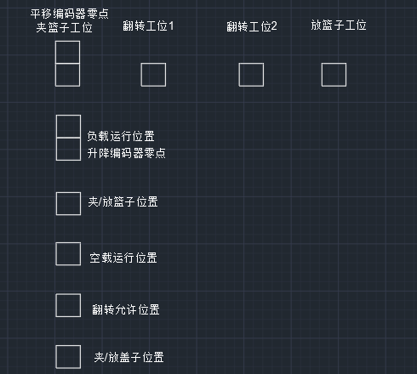

11.2 | 夹取篮子工位光电的安装要求：BQ1用于篮子到位检测，BQ2用于篮子偏离检测（信号采用NC常通模式）
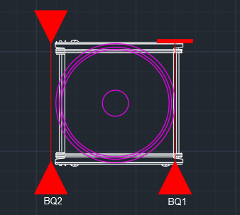

11.3 | 放篮子工位光电的安装要求：BQ1遮挡篮子前端面约5cm

